상품제안서
제브라색연필 5본입 원통세트 | 상품코드: S02516

 |  |  |  |  |  |  | 02-713-8555 | www.synergygift.co.kr
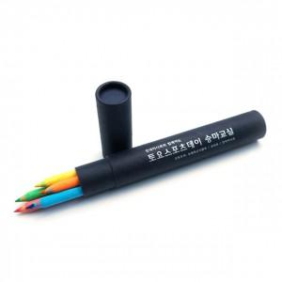 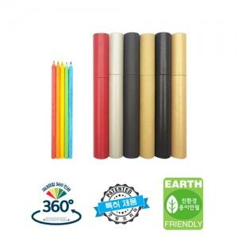

【상세/제작정보】 | <a name="bu1" style="font-family: 굴림, Arial, Helvetica, &quot;sans-serif&quot;; background-color: rgb(255, 255, 255); color: rgb(15, 121, 229) !important;"><table class="__se_tbl_ext" border="0" cellpadding="0" cellspacing="0" style="width:810px;"><tbody><tr><td align="center" id="container" style="font-family: 돋움, dotum, sans-serif; color: rgb(51, 51, 51); line-height: 1.5; margin: 0px; padding: 0px;"><div class="product_view_img" alt="상세페이지" style="font-family: 굴림, Arial, Helvetica, 'sans-serif'; font-size: 9pt; color: rgb(102, 102, 102); margin: 0px; padding: 0px;"><p align="left" style="text-align: left;">1.기본수량은 연필 1,000자루 기준입니다. (최소수량 미만 시 인쇄비 추가 있습니다.)<br>-연필 1,000자루, 3본입 300세트, 5본입 200세트, 10본입 100세트 등<br>2.최소수량 미만 시 인쇄 추가 비용 발생합니다.<br>3.인쇄는 1도 곡면인쇄 또는 uv 풀칼라 인쇄 가능합니다.<br>-원형 연필, 원통은 1도 곡면인쇄 (앞, 뒤 두 군데 또는 곡면으로 돌아가면서 인쇄 가능하며 양면인쇄 추가 비용 없습니다.) (*육각, 몽당 연필은 한 면만 인쇄 가능합니다.)<br>-연필, 원통 uv 풀칼라 인쇄는 단면 인쇄입니다.<br>4. 연필 인쇄비는 무료이나, 원통 인쇄 시 (1도 곡면 실크인쇄 또는 풀칼라 단면인쇄) 추가비용 발생합니다.<br>5. 원통 색상 변경 가능 합니다.<br>6. 배송비 및 입수 량 안내<br>-연필 1박스에 2000자루- 3000원 별도<br>-원통 1박스에 3본입 600세트, 5본입 500세트, 10본입 250세트: 4500원 별도</p></div></td></tr></tbody></table></a>

【인쇄/포장옵션】 | 실크 / 원통케이스

【공급단가】 | 수량 | 200~ | 500~ | 1,000~ | 3,000~ | 5,000~
*VAT별도 | 단가 | 2,090원 | 2,010원 | 1,930원 | 1,860원 | 1,810원

【상품 URL】 | https://www.synergygift.co.kr:443/src/goods_detail.php?gdno=184

